Test Report
UNIT TEST REPORT

Project Name | Zalo Faker |  |  | Creator |  | ChatGPT
Project Code | Module01
Document Code | ZLF-UT-001
Notes | Bộ test case cho 9 chức năng: đăng ký, video call, tạo nhóm, tóm tắt trò chuyện, thêm bạn bè, tạo bình chọn, thu hồi tin nhắn, đăng tải khoảnh khắc, gửi âm thanh. Trạng thái để Untested do chưa execute trên môi trường thật.

No | Function code | Passed | Failed | Untested | N | A | B | Total Test Cases
1 | UT Lab 1 | 0 | 0 | 10 | 2 | 7 | 1 | 10
2 | UT Lab 2 | 0 | 0 | 10 | 5 | 3 | 2 | 10
3 | UT Lab 3 | 0 | 0 | 9 | 2 | 4 | 3 | 9
4 | UT Lab 4 | 0 | 0 | 9 | 4 | 3 | 2 | 9
5 | UT Lab 5 | 0 | 0 | 9 | 4 | 5 | 0 | 9
6 | UT Lab 6 | 0 | 0 | 10 | 3 | 4 | 3 | 10
7 | UT Lab 7 | 0 | 0 | 9 | 5 | 3 | 1 | 9
8 | UT Lab 8 | 0 | 0 | 9 | 5 | 2 | 2 | 9
9 | UT Lab 9 | 0 | 0 | 9 | 5 | 2 | 2 | 9
Total |  | 0 | 0 | 84 | 35 | 33 | 16 | 84

Passed Percent
0 |  |  | 1 | 1
0
10
Test Type
2 |  |  | 1 | 1
7
1

UT Lab 3
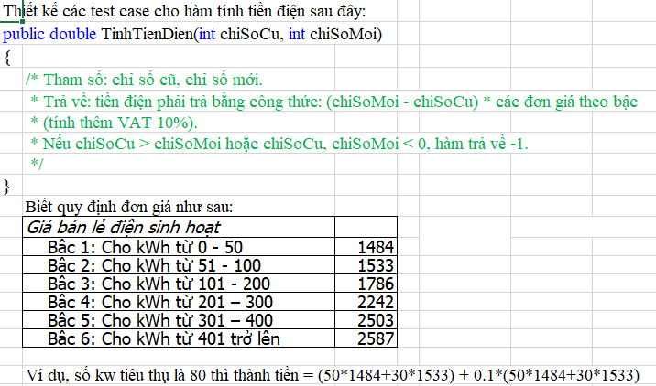
Function Code |  | F03_CREATE_GROUP | Function Name |  |  |  |  |  | Tạo nhóm
Created By |  | ChatGPT | Executed By |  |  |  |  |  | TBD
Lines of code |  |  | Lack of test cases
Test requirement |  | Thiết kế các test case kiểm chứng chức năng tạo nhóm chat
Passed |  | Failed | Untested |  |  |  |  |  | N/A/B |  |  | Total Test Cases
0 |  | 0 | 9 |  |  |  |  |  | 2 | 4 | 3 | 9

 |  |  | UTCID01 | UTCID02 | UTCID03 | UTCID04 | UTCID05 | UTCID06 | UTCID07 | UTCID08 | UTCID09
Condition | Precondition
 |  |  | Có ít nhất 2 bạn bè khả dụng | Ở màn hình tạo nhóm | Ở màn hình tạo nhóm | Rule yêu cầu tối thiểu 2 thành viên ngoài creator | Ở màn hình tạo nhóm | Ở màn hình tạo nhóm | Có file ảnh hợp lệ | Thiết bị offline hoặc API lỗi | Phiên đăng nhập hết hạn
 | Input
 |  | Tên test | Tạo nhóm hợp lệ | Bỏ trống tên nhóm | Không chọn thành viên | Chọn dưới số lượng tối thiểu | Tên nhóm đạt giới hạn tối đa | Tên nhóm vượt giới hạn | Thêm ảnh đại diện nhóm | Mất mạng khi tạo nhóm | Người dùng chưa đăng nhập tạo nhóm
 |  | Bước thực hiện | Nhấn Tạo nhóm > nhập tên nhóm > chọn thành viên > nhấn Tạo | Chọn thành viên nhưng để trống tên nhóm > nhấn Tạo | Nhập tên nhóm nhưng không chọn thành viên > nhấn Tạo | Chỉ chọn 1 thành viên > nhấn Tạo | Nhập tên nhóm đúng max length > tạo nhóm | Nhập tên nhóm vượt max length > nhấn Tạo | Chọn avatar > tạo nhóm | Nhập dữ liệu hợp lệ > nhấn Tạo khi mất mạng | Mở chức năng tạo nhóm hoặc submit khi token hết hạn
 |  | Dữ liệu test | Tên: Team QA; Members: B,C | Tên nhóm: rỗng | Members: rỗng | Members: B | Tên nhóm: 50 ký tự | Tên nhóm: 51+ ký tự | Avatar: png/jpg < giới hạn | Network: offline | Session expired

Confirm | Return
 |  | Expected result | Nhóm được tạo, thành viên thấy nhóm trong danh sách chat | Không tạo nhóm; báo lỗi trường bắt buộc | Không tạo nhóm; yêu cầu chọn thành viên | Không tạo nhóm nếu chưa đủ điều kiện | Nhóm được tạo, tên không bị cắt sai | Hệ thống chặn hoặc tự giới hạn theo rule | Avatar hiển thị đúng ở danh sách nhóm và header chat | Không tạo nhóm trùng; hiển thị retry | Chuyển về đăng nhập hoặc báo hết phiên
 |  | Expected message | Tạo nhóm thành công | Tên nhóm là bắt buộc | Vui lòng chọn thành viên | Nhóm cần tối thiểu 2 thành viên | Tạo nhóm thành công | Tên nhóm vượt quá độ dài cho phép | Tạo nhóm thành công | Không thể tạo nhóm. Vui lòng thử lại | Phiên đăng nhập đã hết hạn

 | Exception
 |  | Xử lý lỗi nếu có | Nếu lỗi xảy ra, không thay đổi dữ liệu sai; hiển thị thông báo rõ ràng và ghi log/API response để debug. | Nếu lỗi xảy ra, không thay đổi dữ liệu sai; hiển thị thông báo rõ ràng và ghi log/API response để debug. | Nếu lỗi xảy ra, không thay đổi dữ liệu sai; hiển thị thông báo rõ ràng và ghi log/API response để debug. | Nếu lỗi xảy ra, không thay đổi dữ liệu sai; hiển thị thông báo rõ ràng và ghi log/API response để debug. | Nếu lỗi xảy ra, không thay đổi dữ liệu sai; hiển thị thông báo rõ ràng và ghi log/API response để debug. | Nếu lỗi xảy ra, không thay đổi dữ liệu sai; hiển thị thông báo rõ ràng và ghi log/API response để debug. | Nếu lỗi xảy ra, không thay đổi dữ liệu sai; hiển thị thông báo rõ ràng và ghi log/API response để debug. | Nếu lỗi xảy ra, không thay đổi dữ liệu sai; hiển thị thông báo rõ ràng và ghi log/API response để debug. | Nếu lỗi xảy ra, không thay đổi dữ liệu sai; hiển thị thông báo rõ ràng và ghi log/API response để debug.

 | Log message
 |  | Thông báo/log mong đợi | Tạo nhóm thành công | Tên nhóm là bắt buộc | Vui lòng chọn thành viên | Nhóm cần tối thiểu 2 thành viên | Tạo nhóm thành công | Tên nhóm vượt quá độ dài cho phép | Tạo nhóm thành công | Không thể tạo nhóm. Vui lòng thử lại | Phiên đăng nhập đã hết hạn

Result | Type(N : Normal, A : Abnormal, B : Boundary) |  | N | A | A | B | B | B | N | A | A
 | Passed/Failed |  | U | U | U | U | U | U | U | U | U
 | Executed Date
 | Defect ID
 | Note |  | Untested - cần execute trên môi trường thật | Untested - cần execute trên môi trường thật | Untested - cần execute trên môi trường thật | Untested - cần execute trên môi trường thật | Untested - cần execute trên môi trường thật | Untested - cần execute trên môi trường thật | Untested - cần execute trên môi trường thật | Untested - cần execute trên môi trường thật | Untested - cần execute trên môi trường thật

